상품제안서
골드 자개 카드형 USB메모리 | 상품코드: F09737

 |  |  |  |  |  |  | 02-412-0044 | www.easy1.co.kr
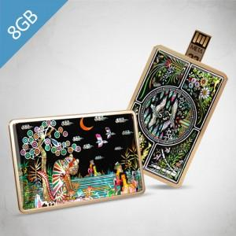

【상세/제작정보】 | ※ 제품특성상 단가 변동이 매우 유동적인 상품으로 주문전 꼭 확인 요청드립니다. *앞면 자개 문양 39종 중 선택(다양한 선택 가능)

【인쇄/포장옵션】 | 풀칼라 / 포장지포장

【공급단가】 | 수량 | 100~ | 300~ | 500~ | 1,000~ | 3,000~
*VAT별도 | 8G | 11,700원 | 11,510원 | 11,230원 | 10,950원 | 10,760원
 | 16G | 11,810원 | 11,620원 | 11,340원 | 11,060원 | 10,870원
 | 32G | 12,950원 | 12,740원 | 12,430원 | 12,120원 | 11,910원
 | 64G | 16,700원 | 16,430원 | 16,030원 | 15,630원 | 15,360원

【상품 URL】 | https://dev.easy1.co.kr:443/src/goods_detail.php?gdno=9737

